12월 학과 채용 정보1
대학일자리플러스센터 12월 학과★ 채용정보
세명 JOB 통통
1. 취업지원 프로그램
운영 프로그램 1: |  |  |  |  |  | 운영 프로그램 2: |  |  |  |  |  | 운영 프로그램 3: |  |  | 취업센터 소식 : 대학일자리 12월 진로•취업 특강 LMS운영
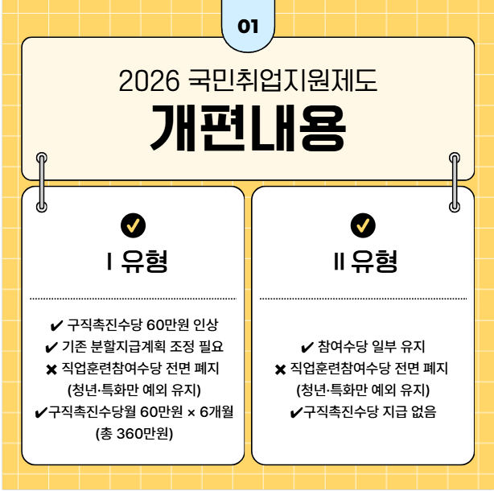 |  |  | [국민취업지원제도 신청 안내 ] 1. 대상 : 졸업예정자, 미취업 졸업생, 미취업 지역청년 2. 내용 : 조건 충족에 따라 1유형, 2유형으로 지원 내용 상이 3. 신청방법 : 대학일자리플러스센터, 고용24 온라인, 고용복지플러스센터에서 신청 가능 4. 문의 : 대학일자리플러스센터 043)649-7390~2 |  |  | 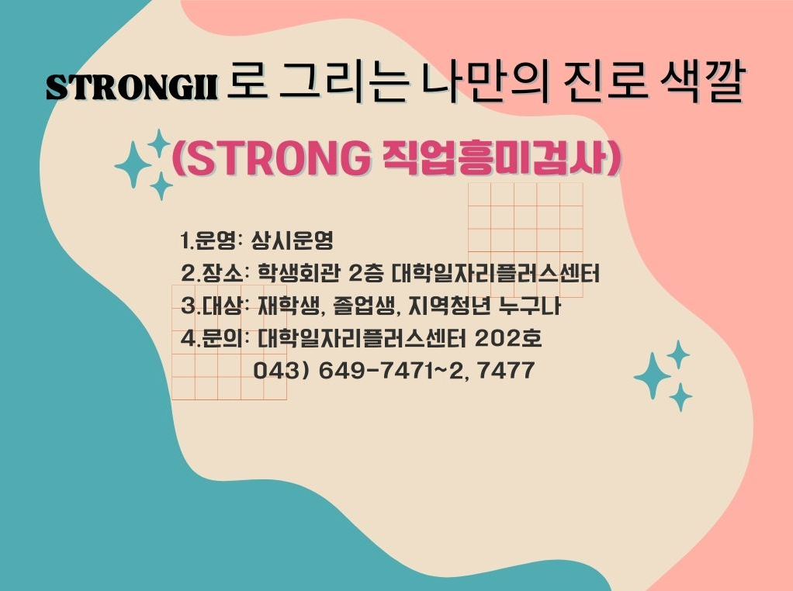 |  |  | [ STRONG 직업 흥미검사 상시 운영] 1. 대상 : 재학생, 졸업생, 지역청년 누구나 2. 운영장소 : 세명대 학생회관 2층 대학일자리플러스센터 3. 운영기간 : 상시운영 4. 주요내용 - 직업흥미검사 - 진로 갈등이 있어 의사결정에 도움이 필요한가 - 나의 업무 유형, 학습 유형, 팀 유형 등의 개인 특성 파악 - 나와 어울리는 환경, 내가 편안한 환경에 대한 탐색 5. 기타 - 재맞고 점프업 가입자는 IAP 연계 가능 6. 문의 : 재학생 맞춤형 고용서비스 043)649-7471~2,7477 |  |  |  | [ 졸업생과 지역청년을 위한 잡스쿨] 1. 대상 : 졸업생과 지역청년 2. 이용방법 : https://job.semyung.ac.kr/_user/login/do_external.asp 3. 주요내용 - 취창업 관련 특강 - 고용24, 카톡채팅으로 상담 신청 가능 - 자소서, 면접 컨설팅 지원 가능 4. 문의 : 세명대 대학일자리플러스센터 043)649-7390~2,7388 |  | 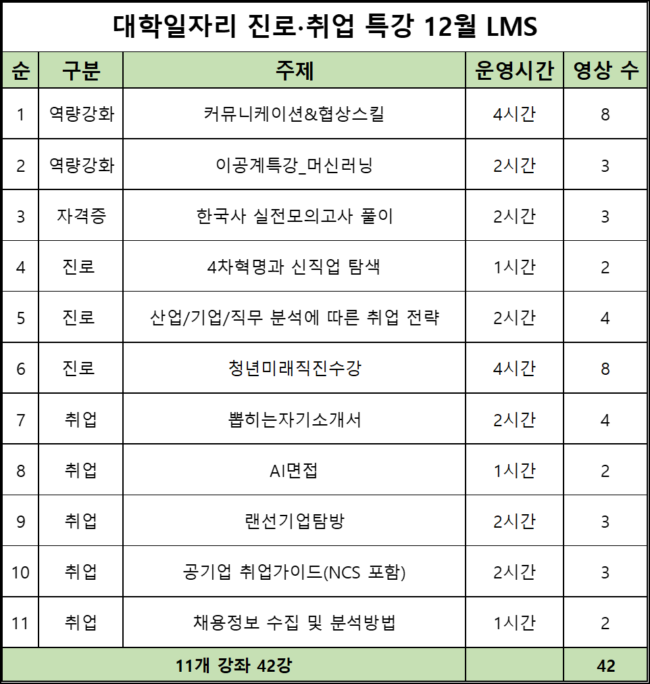 |  | [ 대일플: 12월 진로•취업 특강 LMS ] 1. 운영기간 : 25.12.01.(월) ~ 12.31.(수) 2. 운영방법 : - 강의지원시스템 LMS 강의 신청 후 수강완료 3. 운영내용 : - 진로 3강좌 14강/ 역량강화 2강좌 11강 - 취업 5강좌 14강/ 자격증 1강좌 3강 4. 문의전화 : 043) 649-7390

2. 교내 채용 및 특별 채용
조교 채용 |  |  |  |  |  |  |  |  |  |  |  |  |  | 비고
순번 | 채용학과 |  | 채용인원 | 채용직무 | 근무장소 | 채용링크 |  | 채용마감일 |  | 전화번호 | 이메일 접수(지원 후 전화확인) | 지원서
1 | 대학원교학팀 |  | 1명 | 행정조교 | 문화관 101호 | 채용정보 |  | 채용시 마감 |  | ☎ 043)649-7420 | graduate@semyung.ac.kr
2 | 사무처골프연습장 |  | 1명 | 행정조교 | 골프연습장 102호 | 채용정보 |  | 채용시 마감 |  | ☎ 043)649-1164 | nzgolf72@semyung.ac.kr
3 | 시각영상디자인학과 |  | 1명 | 행정조교 | 디자인학관 216호 | 채용정보 |  | 채용시 마감 |  | ☎ 043)649-1726 | hongiy@semyung.ac.kr
4 | 항공서비스학과 |  | 1명 | 행정조교 | 사회과학관 316호 | 채용정보 |  | 채용시 마감 |  | ☎ 043)649-1407 | cmr0120@semyung.ac.kr
직원 채용
순번 | 채용직무&분야 |  | 채용인원 | 우대사항 | 근무장소 | 채용링크 |  | 채용마감일 |  | 전화번호 | 지원방법(지원 후 전화확인) | 지원서
1 | 산학협력단 단양군농촌활성화지원센터 |  | 1명 | 관련학과 학사학위소지자, 디자인편집 프로그램 활용 자격증 소비자 | 단양 별곡3로 39-15 | 채용정보 |  | 2025.12.18. |  | ☎ 043)649-1129 | 방문 및 우편(등기, 택배)접수 | - 세명대학교 학교 지원서 양식 - 개인정보 동의서 - 경력증명서 - 관련 자격증 - 채용지원에 기재된 증빙자료
2 | 일반행정 (국제교류) |  | 1명 | 중국어능통자 국제교류, 대학행정업무 유경험자 | 사무처 | 채용정보 |  | 2025.12.11. |  | ☎043)649-1153,1561 | smuga@semyung.ac.kr
3 | 일반행정 |  | 1명 | 대학행정 업무 유경험자
4 | 시설팀 시설설비 |  | 2명 | (정규직 1명) 관련 자격증 필수, 위험물안전관리 자격 소지 우대 (계약직 1명) 고졸 가능, 자격유무 관계 없음
5 | 학교기업 | 다이소 운영직 | 0명 | 「국가유공자 등 예우 및 지원에 관한 법률」 에 의한 취업지원 대상자 우대 「장애인고용촉진 및 직원재활법」 제2조에 의한 장애인 충청북도 제천시 주소 이전 가능자 | 학교기업(매장) | 채용정보 |  | 2025.12.16. |  | ☎043)649-1153,1561 | smuga@semyung.ac.kr
 |  | 식당(분식) 운영직 | 0명

인문
천상희 ☏ 7477
3. 교외 채용 [ 지원자가 있을 경우, 담당자에게 전화주시면 채용지원 컨설팅 진행합니다./ 교외채용 각 항목은 필터링을 통해 간략하게 살펴보실 수 있습니다 ]
단과대학 |  | 담당자 |  | 기업이름 |  |  | 근무지 | 채용 직무 |  |  | 학과 | 채용정보 링크 | 고용형태 | 임금 |  | 채용정보 게시일 | 채용정보 마감일 | 상태
 |  |  |  | (주)파고다아카데미 |  |  | 서울,부산 | 외국어전문강사 |  |  | 외국어학부 | 홈페이지입사지원 | 프리랜서, 계약직 | 면접 후 결정 |  | 2025.11.14 | 2025.12.14
 |  |  |  | 제우전자통신 |  |  | 서울 | 무역사무(중국어 원어민 우대) |  |  |  | 사람인 입사지원 | 정규직 | 면접 후 결정 |  | 2025.11.21 | 2025.12.21
인문
천상희 ☏ 7477
 |  |  |  | 공정언론 뉴스 |  |  | 경기수원 | 뉴스 편집기자 |  |  | 미디어문화학부 | 잡코리아입사지원 | 정규직, 인턴 | 회사내규에 따름 |  | 2025.11.20 | 2025.12.20
 |  |  |  | (주)뉴스엔미디어 |  |  | 서울 | 영상취재 및 편집 |  |  |  | 사람인 입사지원 | 정규직, 계약직 | 면접 후 결정 |  | 2025.11.21 | 2026.01.20
예술
천상희 ☏ 7477
 |  |  |  | 해커스교육그룹 |  |  | 서울,경기,대구 | 콘텐츠영상디자인, 웹디자이너 |  |  | 디지털콘텐츠장작학과 | 홈페이지입사지원 | 정규직, 계약직 | 면접 후 결정 |  | 2025.10.22 | 2025.12.31
 |  |  |  | (주)에스비에스아이 |  |  | 서울 | 디지털뉴스 콘테츠 디자이너 |  |  |  | 잡코리아입사지원 | 프리랜서 | 회사내규에 따름 |  | 2025.11.13 | 2025.12.13
예술
천상희 ☏ 7477
 |  |  |  | 온연극영화예술학원 |  |  | 경기 | 연기입시지도 |  |  | 연기예술학과 | 잡코리아입사지원 | 계약직 | 회사내규에 따름 |  | 2025.10.28 | 2025.12.27
 |  |  |  | 주식회사우오산 |  |  | 서울 | 무대연출 |  |  |  | 사람인입사지원 | 정규직 | 월 250(세전) 이상 |  | 2025.11.04 | 2025.12.31
예술
천상희 ☏ 7477
 |  |  |  | 에스에스 |  |  | 서울 | 웹소서, 웹툰영업 및 기획 |  |  | 영화웹툰애니메이션학과 | 사람인입사지원 | 정규직 | 면접후 결정 |  | 2025.10.27 | 2025.12.26
 |  |  |  | (주)마루코믹스 |  |  | 서울 | 웹툰 편집 |  |  |  | 사람인입사지원 | 정규직(수습3개월) | 면접 후 결정 |  | 2025.10.24 | 2025.12.23
예술
이수진 ☏ 7472
 |  |  |  | (주)네이블 |  |  | 경기 성남시 | UI/UX 디자이너 |  |  | 산업디자인학과 | 잡코리아입사지원 | 정규직(협의) | 회사 내규에 따름 |  | 2025.11.24 | 2025.12.24
 |  |  |  | (주)플렉 |  |  | 서울 중구 | 스포츠 그래픽 디자이너 |  |  |  | 잡코리아입사지원 | 인턴(6개월 후 정규직 전환 가능) | 회사 내규에 따름 |  | 2025.11.12 | 2026.01.11
예술
이수진 ☏ 7472
 |  |  |  | 아이린디자인(주) |  |  | 경기 부천시 | 전시부스 디자이너 |  |  | 실내디자인학과 | 잡코리아입사지원 | 정규직(수습3개월) | 회사 내규에 따름 |  | 2025.11.24 | 2025.12.24
 |  |  |  | (주)디사모빌리 |  |  | 서울 강남구 | VMD |  |  |  | 사람인입사지원 | 정규직(수습3개월) | 면접 후 결정 |  | 2025.11.12 | 2025.12.31 (채용시 마감)
예술
이수진 ☏ 7472
 |  |  |  | (주)신지모루 |  |  | 서울 마포구 | 비주얼 3D 디자이너 |  |  | 시각영상디자인학과 | 잡코리아입사지원 | 정규직(수습6개월) | 연봉 3,700만원 이상(면접 후 결정) |  | 2025.11.17 | 2025.12.14
 |  |  |  | (주)엠큐아이 |  |  | 서울 | 유투브 영상 편집 및 광고디자인 |  |  |  | 잡코리아입사지원 | 정규직 | 회사내규에 따름 |  | 2025.11.14 | 2025.12.14
예술
이수진 ☏ 7472
 |  |  |  | (주)무신사트레이딩 |  |  | 서울 용산구 | 신입 바이어 |  |  | 패션디자인학과 | 사람인입사지원 | 정규직(수습3개월) | 면접 후 결정 |  | 2025.11.21 | 채용시 마감
 |  |  |  | (주)배럴 |  |  | 서울 용산구 | 디자인 개발,피팅 개발 |  |  |  | 사람인입사지원 | 계약 6개월(정규직 전환 가능) | 면접 후 결정 |  | 2025.11.20 | 2026.01.19
사회과학
이수진 ☏ 7472
 |  |  |  | (주)아이스크림에듀 |  |  | 서울 서초구 | B2G 사업기획/운영 |  |  | 행정학과 | 잡코리아입사지원 | 정규직(수습3개월) | 회사 내규에 따름 |  | 2025.11.20 | 2026.01.19 (채용시 마감)
 |  |  |  | 엔셀 주식회사 |  |  | 서울 강남구 | 인사채용 |  |  |  | 사람인입사지원 | 정규직(수습3개월) | 면접 후 결정 |  | 2025.11.12 | 2025.12.12
사회과학
장은정 ☏ 7392
 |  |  |  | (주)지수아이앤씨 |  |  | 전남 여수시 | 보안 |  |  | 경찰학과 | 잡코리아입사지원 | 계약직 / 정규직(협의) | 연봉 3,800만원 이상(면접 후 결정) |  | 2025.11.21 | 2025.12.21
 |  |  |  | (주)삼구아이앤씨 |  |  | 인천 중구 | 보안검색요원 |  |  |  | 사람인입사지원 | 정규직(수습3개월) | 회사 내규에 따름 |  | 2025.11.17 | 2025.12.16
사회과학
장은정 ☏ 7392
 |  |  |  | 예당자산관리(주) |  |  | 서울 강남구 | 법무담당자 |  |  | 법학과 | 잡코리아입사지원 | 정규직(수습3개월) | 연봉 2,700만원 이상(면접 후 결정) |  | 2025.11.24 | 2025.12.24
 |  |  |  | 로엘법무법인 |  |  | 경기 평택시 | 송무 |  |  |  | 사람인입사지원 | 정규직(수습3개월) | 회사 내규에 따름 |  | 2025.11.18 | 2025.12.12 (채용시 마감)
사회과학
장은정 ☏ 7392
 |  |  |  | (주)메이드부동산중개법인 |  |  | 서울 도봉구 | 공인중개사 |  |  | 부동산지적학과 | 잡코리아입사지원 | 프리랜서 | 화사 내규에 따름 |  | 2025.11.20 | 2025.12.20
 |  |  |  | (주)건영 |  |  | 서울 서초구 | 부동산 개발 사업 |  |  |  | 사람인입사지원 | 정규직(수습6개월) | 면접 후 결정 |  | 2025.11.18 | 2025.12.18
사회과학
장은정 ☏ 7392
 |  |  |  | (주)대덕휴비즈 |  |  | 부산 강서구 | 안전감시단 |  |  | 소방방재학과 | 잡코리아입사지원 | 정규직 | 월급 334만원(세전) |  | 2025.11.24 | 2025.12.24
 |  |  |  | 엘비세미콘(주) |  |  | 경기 평택시 | 소방안전관리자 |  |  |  | 사람인입사지원 | 정규직(수습3개월) | 면접 후 결정 |  | 2025.11.05 | 채용시 마감
사회과학
장은정 ☏ 7392
 |  |  |  | 동제천새마을금고 |  |  | 충북 제천시 | 금융텔러 |  |  | 경영학과 | 금융텔러 모집공고 | 계약직(정규직전환가능) | 회사 내규에 따름 |  | 2025.12.01 | 2025.12.15
 |  |  |  | 재원사업(주) |  |  | 서울 영등포구 | 인사/총무 |  |  |  | 사람인입사지원 | 정규직(수습3개월) | 면접 후 결정 |  | 2025.11.18 | 2025.12.18
사회과학
김경은 ☏ 7388
 |  |  |  | 제천로컬푸드협동조합 |  |  | 인천 연수구 | 전산,회계 등 사무 |  |  | 회계세무학과 | 회계사무 구인공고 | 정규직 | 월290~300만원 |  | 2025.11.26 | 채용시 마감
김경은 ☏ 7388
 |  |  |  | 유월 세무회계 |  |  | 경기 구리시 | 세무회계 및 경리아웃소싱 신입직원 |  |  |  | 잡코리아입사지원 | 정규직(수습3개월) | 회사 내규에 따름 |  | 2025.11.20 | 2025.12.20
사회과학
 |  |  |  | (주)세보코리아 |  |  | 경기 남양주시 | 기획무역 |  |  | 글로벌물류학과 | 잡코리아입사지원 | 정규직(수습 3개월) | 회사 내규에 따름 |  | 2025.11.06 | 2025.12.15
 |  |  |  | (주)피에스피 |  |  | 경기 평택시 | 물류관리 |  |  |  | 잡코리아입사지원 | 정규직 | 회사 내규에 따름 |  | 2025.11.24 | 2025.12.24
사회과학
김경은 ☏ 7388
 |  |  |  | 호반호텔앤리조트 포레스트리솜 |  |  | 충북 제천시 | 식음팀 |  |  | 호텔경영학과 | 잡코리아입사지원 | 정규직(수습 3개월) | 회사 내규에 따름 |  | 2025.11.10 | 2025.12.10
 |  |  |  | (주)비안어소시에이츠 |  |  | 서울 강남구 | 홀서버 |  |  |  | 잡코리아입사지원 | 정규직 | 회사 내규에 따름 |  | 2025.10.23 | 2025.12.22
사회과학
김경은 ☏ 7388
 |  |  |  | (주)아이러브 서울투어 |  |  | 서울 중구 | 영어 관광통역 안내사 |  |  | 항공서비스학과 | 잡코리아입사지원 | 정규직 | 연봉 4,000~6,000만원(면접 후 결정) |  | 2025.11.11 | 2025.12.11
 |  |  |  | 울산카라카리조트 |  |  | 울산 울주군 | 카라카리조트 프론트 |  |  |  | 잡코리아입사지원 | 정규직 (기간제 1개월 후 정규직 심사) | 면접 후 결정 |  | 2025.11.18 | 2025.12.18
사회과학
김경은 ☏ 7388
 |  |  |  | (주)미래아이엔씨 |  |  | 서울 금천구 | 퍼포먼스 마케팅 |  |  | 광고홍보학과 | 잡코리아입사지원 | 정규직(수습3개월) | 연봉 3,000만원 |  | 2025.11.18 | 상시채용
 |  |  |  | (주)아이애드원 |  |  | 서울 | 광고기획 AE |  |  |  | 사람인 입사지원 | 정규직(수습3개월) | 면접 후 결정 |  | 2025.11.14 | 2025.12.13
사회과학
김현주 ☏ 7390
 |  |  |  | (의)강릉동인병원 |  |  | 강원 강릉시 | 사회복지사 |  |  | 사회복지학과 | 사람인입사지원 | 정규직(수습3개월) | 면접 후 결정 |  | 2025.11.18 | 2025.12.17
 |  |  |  | 영등포교육복지센터 |  |  | 서울 영등포구 | 사회복지사 |  |  |  | 기업채용홈페이지 | 계약직 | 면접 후 결정 |  | 2025.11.25. | 2025.12.22
IT
김현주 ☏ 7390
 |  |  |  | (주)솔탑 |  |  | 세종 | 응용 소프트웨어개발 |  |  | 컴퓨터학부 | 잡코리아입사지원 | 정규직 및 계약직 | 회사 내규에 따름 |  | 2025.10.30 | 2025.12.29
 |  |  |  | (주)큐니온 |  |  | 경기 성남시 | H/W, S/W 엔지니어 |  |  |  | 사람인입사지원 | 정규직(수습3개월) | 면접 후 결정 |  | 2025.11.20 | 2026.01.19
IT
김현주 ☏ 7390
 |  |  |  | (주)진인프라 |  |  | 서울 중구 | 클라우드 시스템 엔지니어 |  |  | 스마트IT학부 | 잡코리아입사지원 | 정규직 | 회사 내규에 따름 |  | 2025.11.24 | 2025.12.24
 |  |  |  | (주)에스오넷 |  |  | 강원 | 품질관리 및 유지보수 |  |  |  | 잡코리아입사지원 | 정규직(수습2개월) | 연봉 2,800~4,000만원 |  | 2025.11.24 | 2025.12.24
IT
김현주 ☏ 7390
 |  |  |  | 대방산업개발 |  |  | 전국 | 전기 |  |  | 전기공학과 | 기업채용홈페이지 | 정규직 | 회사 내규에 따름 |  | 2025.11.24 | 상시채용
 |  |  |  | 효성전기(주) |  |  | 부산 기장군 | 신사업팀(모터개발 및 설계) |  |  |  | 사람인입사지원 | 정규직(수습3개월) | 면접 후 결정 |  | 2025.11.21 | 2025.12.14
IT
김현주 ☏ 7390
 |  |  |  | (주) 소재의 맥 |  |  | 경기도 용인 | 전자회로설계 |  |  | 전자공학과 | 잡코리아 입사지원 | 정규직(수습3개월) | 회사 내규에 따름 |  | 2025.11.17 | 2025.12.17
 |  |  |  | (주)제이오텍 |  |  | 서울/대전 | 하드웨어/펌웨어 개발 |  |  |  | 사람인입사지원 | 정규직(수습3개월) | 면접 후 결정 |  | 2025.11.17 | 2025.12.17
IT
최선임 ☏ 7471
 |  |  |  | (주)프롬애드코리아 |  |  | 서울 서초구 | 디자인설계 |  |  | 건축학과 | 사람인 입사지원 | 정규직(수습3개월) | 회사 내규에 따름 |  | 2025.10.23 | 2025.12.22
 |  |  |  | (주)신예이엔씨건축사사무소 |  |  | 서울 강남구 | 건축설계 |  |  |  | 잡코리아 입사지원 | 정규직(수습1개월) | 회사 내규에 따름 |  | 2025.11.11 | 2026.01.10
IT
최선임 ☏ 7471
 |  |  |  | 대방산업개발 |  |  | 전국 | 토목 |  |  | 건설환경공학과 | 기업채용홈페이지 | 정규직 | 회사 내규에 따름 |  | 2025.11.24 | 상시채용
 |  |  |  | 에스큐엔지니어링(주) |  |  | 서울 송파구 | 시설물 안전진단 |  |  |  | 사람인입사지원 | 정규직 | 면접 후 결정 |  | 2025.11.12 | 2026.01.11
IT
최선임 ☏ 7471
 |  |  |  | (주)엔지켐생명과학 |  |  | 충북 제천 | 안전관리(PSM포함), 현장 설비관리(공무), GMP문서 등 유지관리 |  |  | 환경에너지학과 | 잡코리아 입사지원 | 정규직 | 월 216만원(세전)이상 |  | 2025.11.24 | 채용시 마감
 |  |  |  | ㈜시노펙스 |  |  | 경기 화성시 | 산업용 필터그룹 품질담당 |  |  |  | 잡코리아입사지원 | 정규직(수습3개월) | 회사 내규에 따름(면접 후 결정) |  | 2025.11.24 | 2025.12.14
보건
최선임 ☏ 7471
 |  |  |  | 대구보건대학교병원 |  |  | 대구 북구 | 신규 및 경력 간호사 |  |  | 간호학과 | 기업채용홈페이지 | 3개월 계약직 근무 후 정규직 전환 검토 | 회사 내규에 따름 |  | 2025.11.24 | 상시채용
 |  |  |  | (주)케이티아이에스 중앙대 광명병원 |  |  | 경기 광명시 | 진료예약센터 상담간호사 |  |  |  | 잡코리아입사지원 | 계약직 | 월 275만원 이상 |  | 2025.11.18 | 2025.12.18
보건
최선임 ☏ 7471
 |  |  |  | 구미강동병원 |  |  | 경북 구미시 | 임상병리사 |  |  | 임상병리학과 | 잡코리아입사지원 | 정규직(수습3개월) | 회사 내규에 따름 |  | 2025.11.07 | 2026.01.06
 |  |  |  | (재) 씨젠의료재단 동부지점 |  |  | 서울 중랑구 | 임상병리사 |  |  |  | 잡코리아입사지원 | 계약직 | 회사 내규에 따름 |  | 2025.11.21 | 2025.12.21
보건
이경선 ☏ 7391
 |  |  |  | 다빈치병원 |  |  | 대전 서구 | 작업치료사 |  |  | 작업치료학과 | 사람인입사지원 | 정규직 | 면접 후 결정 |  | 2025.11.17 | 2025.12.19
 |  |  |  | 명지춘혜재활병원 |  |  | 서울 영등포구 | 작업치료사 |  |  |  | 잡코리아입사지원 | 정규직(수습3개월) | 회사 내규에 따름 |  | 2025.11.17 | 2025.12.17
보건
이경선 ☏ 7391
 |  |  |  | (주)비에이치 |  |  | 인천 서구 | 안전관리자 |  |  | 보건안전학과 | 잡코리아입사지원 | 정규직(수습3개월) | 회사 내규에 따름 |  | 2025.11.20 | 2025.12.20
 |  |  |  | 성신양회 |  |  | 충북 단양군 | 안전보건 |  |  |  | 기업채용홈페이지 | 정규직 | 회사 내규에 따름 |  | 상시채용 | 2025.12.31
보건
이경선 ☏ 7391
 |  |  |  | 로운동물의료센터 |  |  | 서울 양천구 | 수의테크니션 |  |  | 동물보건학과 | 잡코리아입사지원 | 정규직(수습3개월) | 연봉 2,580만원 이상(면접 후 결정) |  | 2025.11.23 | 2025.12.23
 |  |  |  | 고양이병원 소설 |  |  | 경기 성남 | 동물보건사/수의테크니션 |  |  |  | 잡코리아입사지원 | 정규직(수습3개월) | 회사 내규에 따름(면접 후 결정) |  | 2025.11.12 | 2026.01.11
보건
이경선 ☏ 7391
 |  |  |  | 제천시보건소 |  |  | 충북 제천시 | 운동처방사 |  |  | 생활체육학과 | 운동처방사 모집 | 공무직 | 회사 내규에 따름 |  | 2025.12.01. | 2025.12.08.
 |  |  |  | (주)바운스 |  |  | 세종 | 현장운영 매니저 |  |  |  | 잡코리아입사지원 | 계약직 12개월 (6개월 근무 후 정규직 전환평가 실시) | 회사 내규에 따름 |  | 2025.11.20 | 2025.12.20
바이오
이경선 ☏ 7391
 |  |  |  | 드림씨아이에스 |  |  | 서울 종로구 | 품질관리자 |  |  | 바이오제약산업학부 | 기업채용홈페이지 | 정규직 | 회사 내규에 따름 |  | 2025.11.24 | 2026.01.23 (채용시 마감)
 |  |  |  | (주)한서켐 |  |  | 경기 평택시 | 공정분석파트 |  |  |  | 잡코리아입사지원 | 정규직(수습 3개월) | 회사 내규에 따름(면접 후 결정) |  | 2025.11.18 | 2025.12.21
바이오
전희진 ☏ 1672
 |  |  |  | (주)청아굿푸드 |  |  | 강원 횡성군 | 품질관리자 |  |  | 바이오식품영양학부 | 잡코리아입사지원 | 정규직(수습 3개월) | 회사 내규에 따름 |  | 2025.10.24 | 2025.12.23
 |  |  |  | 주식회사 화경 |  |  | 경기 평택 | 식품연구원, R&D·연구원 |  |  |  | 잡코리아입사지원 | 정규직(수습 3개월) | 회사 내규에 따름 |  | 2025.11.05 | 2026.01.04
바이오
전희진 ☏ 1672
 |  |  |  | (주)피코스텍 |  |  | 경기 안성시 | 화장품 품질관리 QC/QA |  |  | 바이오코스메틱학과 | 잡코리아입사지원 | 정규직(수습3개월) | 회사 내규에 따름 |  | 2025.11.14 | 상시채용
 |  |  |  | 주식회사코스랩코리아 |  |  | 인천 부평구 | 화장품 연구원 |  |  |  | 사람인입사지원 | 정규직 (수습5개월) | 면접 후 결정 |  | 2025.11.18 | 2025.12.17
※주요 채용 정보 출처: 고용24, 사람인, 잡코리아, 잡플래닛, 인크루트, 캐치, 링크드인
세명대학교 학생회관 2층 202호 대학일자리플러스센터 : 043)649-7390 ~ 2 / 재학생 맞춤형 고용서비스 : 043)649-7471,7472,7477 / 졸업생 특화 프로그램 : 043)649-7388

